KOLLEKTORIKAPID

HEKAMERK OÜ |  |  |  |  | 11.05
LEIVA 4, 12618 TALLINN
TEL. 6776 300 | info@hekamerk.ee

HINNAKIRI |  |  |  |  | APRILL 2020

KOLLEKTORIKAPID
 |  | PARTNERI SOODUSTUS: |  |  | 0%
 | KOOD | MÕÕT | HIND |  | HIND
 |  |  | KM-TA |  | KM-TA

 |  | (LAIUS S1 / KÕRGUS / SÜGAVUS )
 |  | [ mm ]

SEINASISENE KAPP

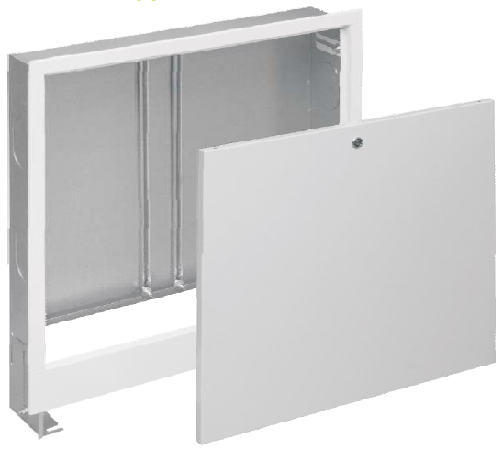
 | SPE-0 | 335x575-665x110-170 | 41.91 | 1069.00
 | SPE-1 | 435x575-665x110-170 | 46.58 | 1096.00
 | SPE-2 | 565x575-665x110-170 | 48.82 | 1188.00
 | SPE-3 | 715x575-665x110-170 | 57.26 | 1336.00
 | SPE-4 | 795x575-665x110-170 | 62.20 | 1446.00
 | SPE-5 | 955x575-665x110-170 | 66.76 | 1741.00
 | SPE-6 | 1140x575-665x110-170 | 102.75



SEINAPEALNE KAPP

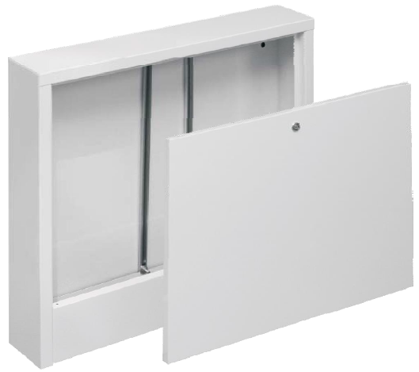
 | SNE-0 | 385x580x110 | 41.37 | 1069.00
 | SNE-1 | 485x580x110 | 44.15 | 1096.00
 | SNE-2 | 615x580x110 | 47.88 | 1188.00
 | SNE-3 | 760x580x110 | 53.82 | 1336.00
 | SNE-4 | 845x580x110 | 60.45 | 1446.00
 | SNE-5 | 1015x580x110 | 68.93 | 1840.00
 | SNE-6 | 1150x580x110 | 95.21

